CL GUI Email
Проект | Веб-приложение "AliExpress"
Дата тестирования | 2024-07-25
Тестировщик | Давлетшин Б.И.
Окружение | Windows 11 22h2, Chrome v 129.0.6668.101
Элемент | 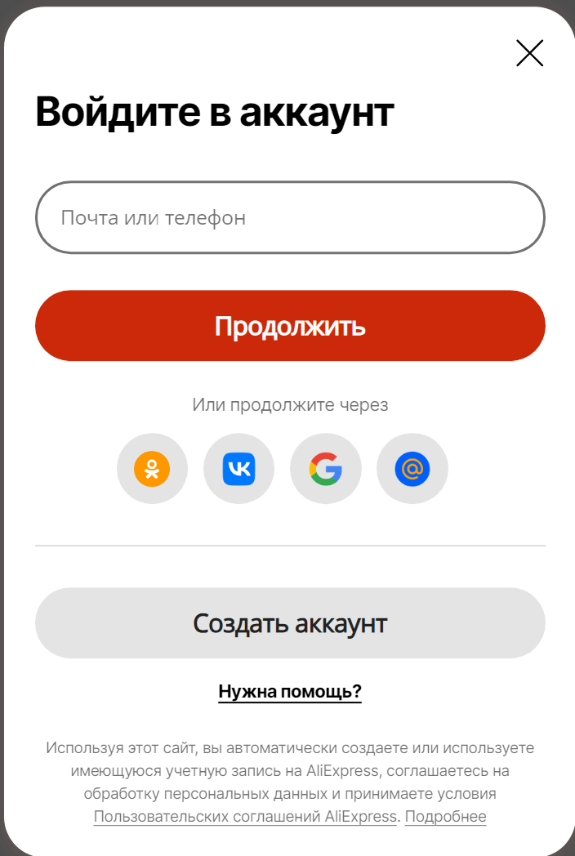

Краткое описание элемента | Диалоговое окно авторизации

Проверка | Ожидаемый результат | Статус | Комментарии
Введение валидных данных в поле "Почта или телефон" и нажатие на кнопку "Продолжить" | Переход в новое окно для ввода пароля | Пройдено
Введение невалидных данных в поле "Почта или телефон" и нажатие на кнопку "Продолжить" | Появляется сообщение об ошибке | Пройдено
Нажатие на иконку Одноклассники | Открывается новая страница с авторизацией через Одноклассники | Пройдено
Нажатие на иконку ВК | Открывается новая страница с авторизацией через ВК | Пройдено
Нажатие на иконку Гугл | Открывается новая страница с авторизацией через Гугл | Пройдено
Нажатие на иконку Майл.ру | Открывается новая страница с авторизацией через Майл.ру | Пройдено
Нажатие на значок закрытия окна (крестик) | Окно закрывается | Пройдено
Нажатие на кнопку "Создать аккаунт" | Появляется возможность авторизации через номер телефона | Пройдено
Нажатие на строку "Нужна помощь?" | Переход в чат тех. поддержки | Пройдено
Нажатие на строку "Пользовательское соглашение AliExpress" | Открывается "пользовательское соглашение" в разделе "Документация" | Не пройдено | Открывается весь раздел "Документация"
Нажатие на строку "Подробнее" | Раскрывается весь текст в конце окна | Пройдено
Наведение курсора кнопку "Продолжить" | Меняется цвет кнопки | Рекомендуется улучшение | Сделать смену цвета более явной
Наведение курсора кнопку "Создать аккаунт" | Меняется цвет кнопки | Пройдено
Наведение курсора на иконки сервисов | Меняется цвет кнопки | Пройдено

CL GUI "Забыли пароль"
Проект | Веб-приложение "AliExpress"
Дата тестирования | 2024-07-25
Тестировщик | Давлетшин Б.И.
Окружение | Windows 11 22h2, Chrome v 129.0.6668.101
Элемент | 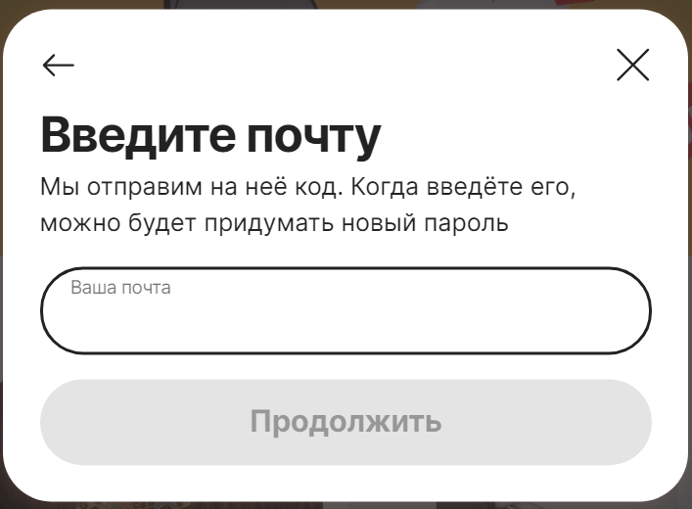

Краткое описание элемента | Диалоговое окно

Проверка | Ожидаемый результат | Статус | Комментарии
Введение валидных данных в поле "Почта" и нажатие на кнопку "Продолжить" | Отправляется письмо на почту и открывается окно ввода кода | Пройдено
Введение невалидных данных в поле "Почта" и нажатие на кнопку "Продолжить" | Появляется сообщение об ошибке/кнопка "Продолжить" остаётся неактивной | Пройдено
Нажатие на значок Возврата в углу | Возврат к диалоговому окну авторизации | Пройдено
Нажатие на значок закрытия окна (крестик) | Окно закрывается | Не пройдено | Осуществляется действие как при нажатии на значок возврата
Нажатие на неактивную кнопку "Продолжить" | Ничего не происходит | Пройдено

BR в Jira
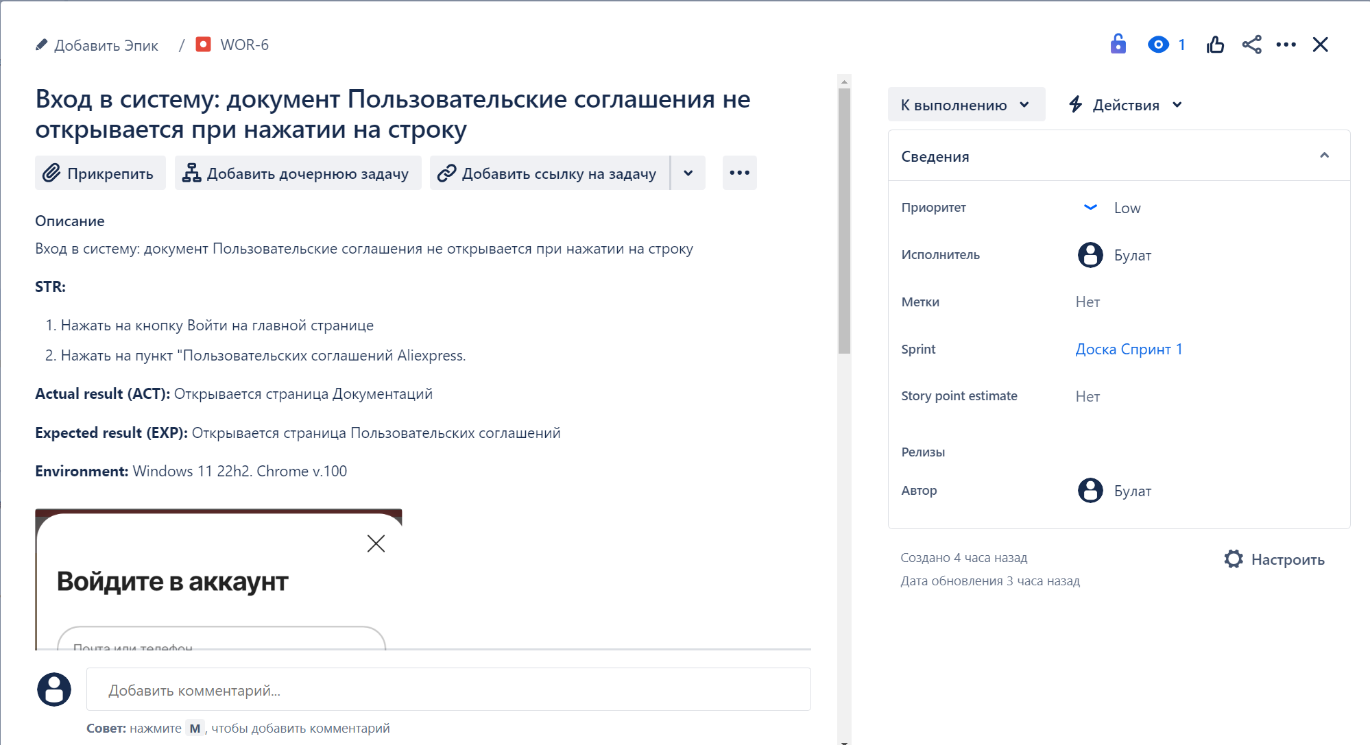
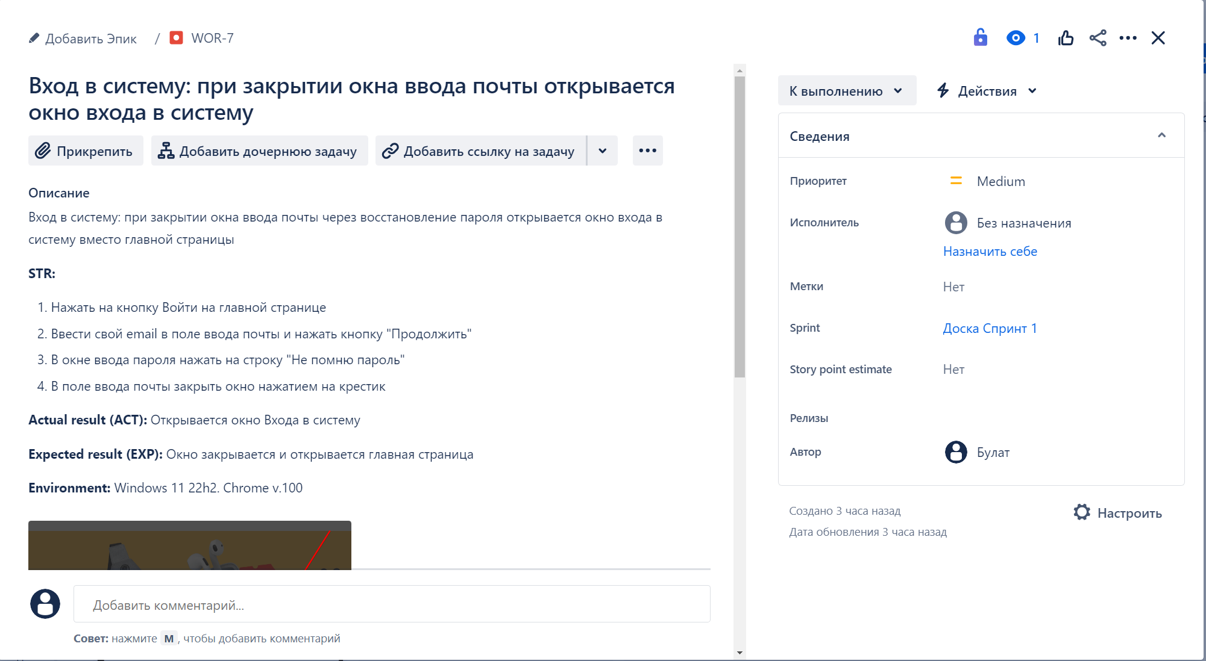
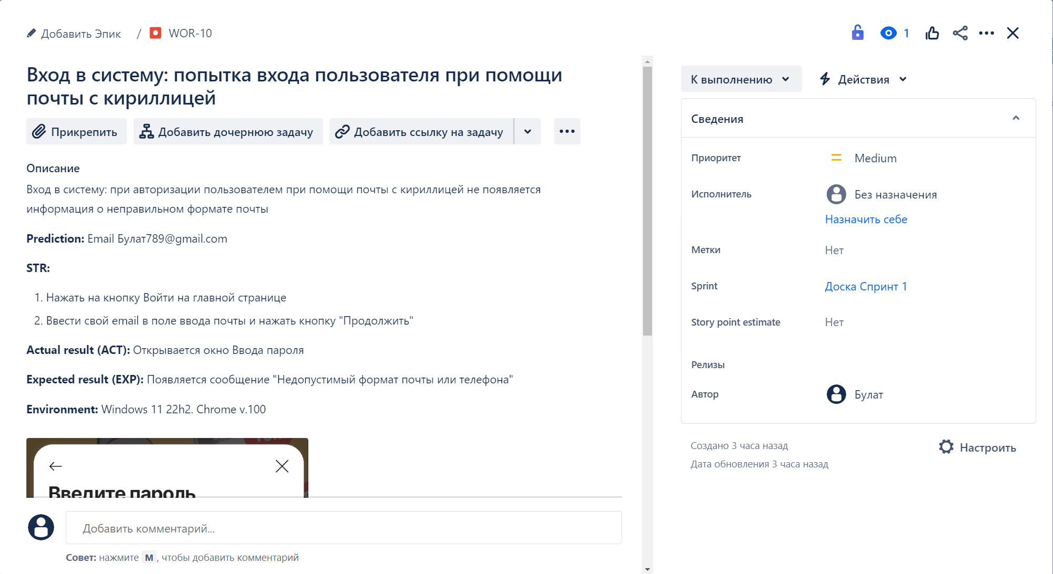
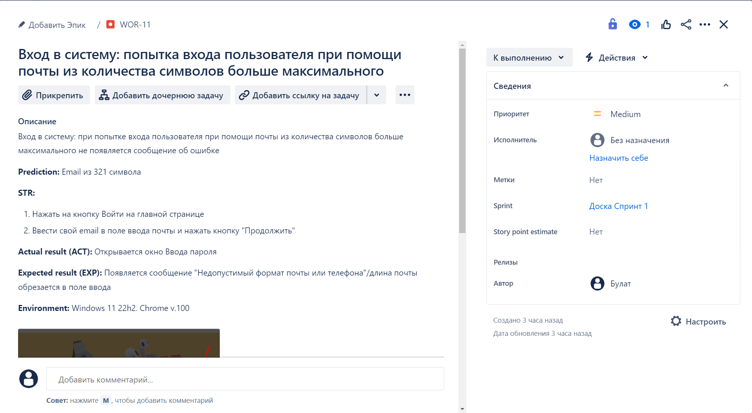
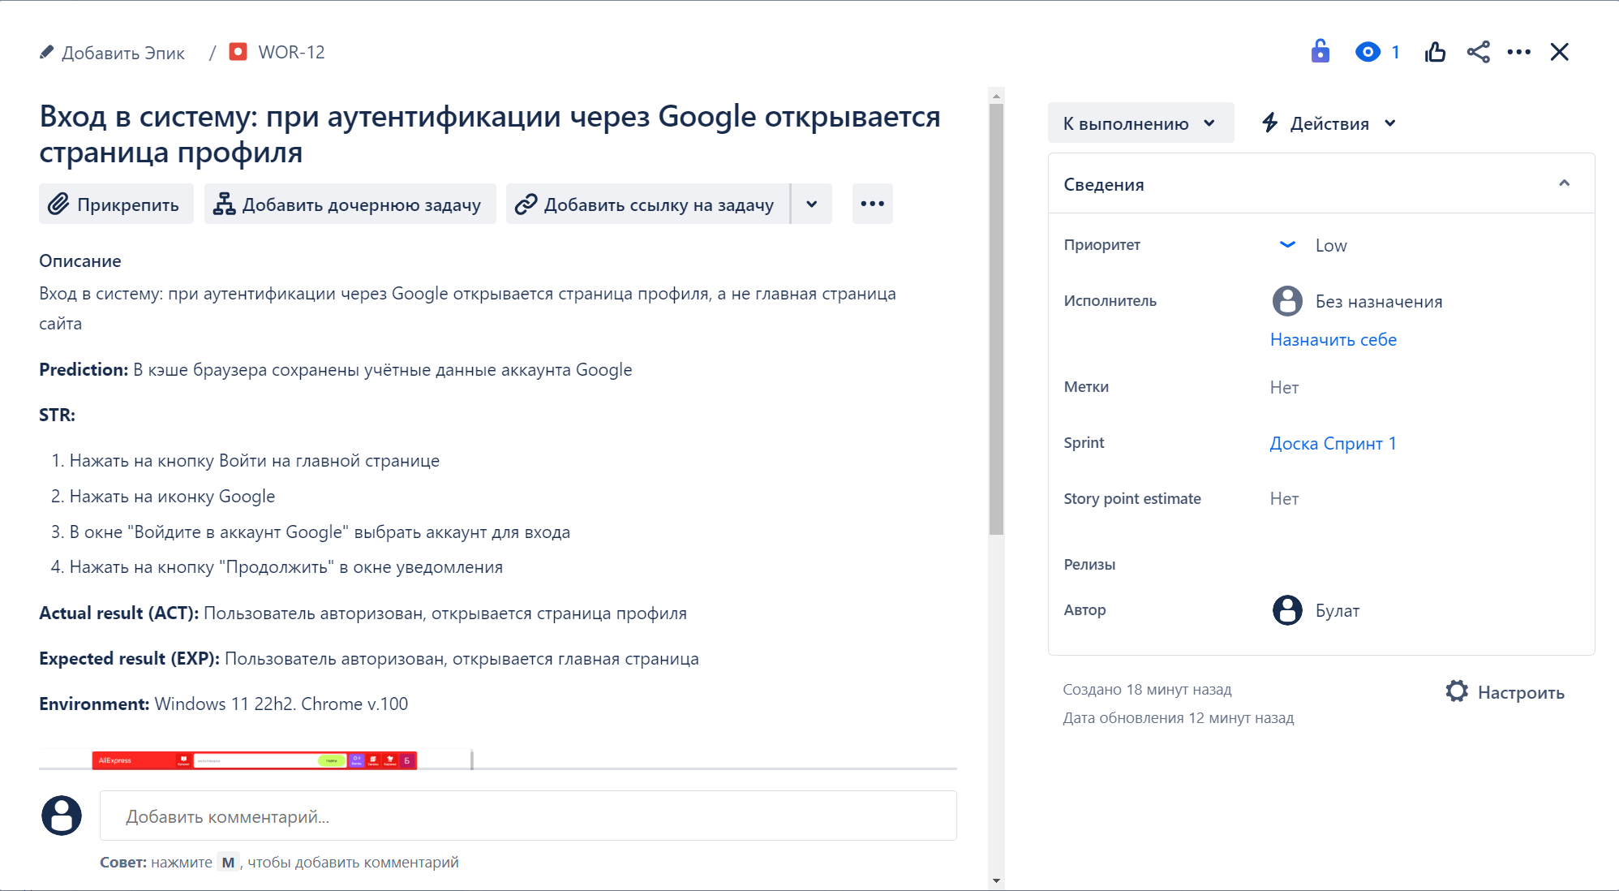
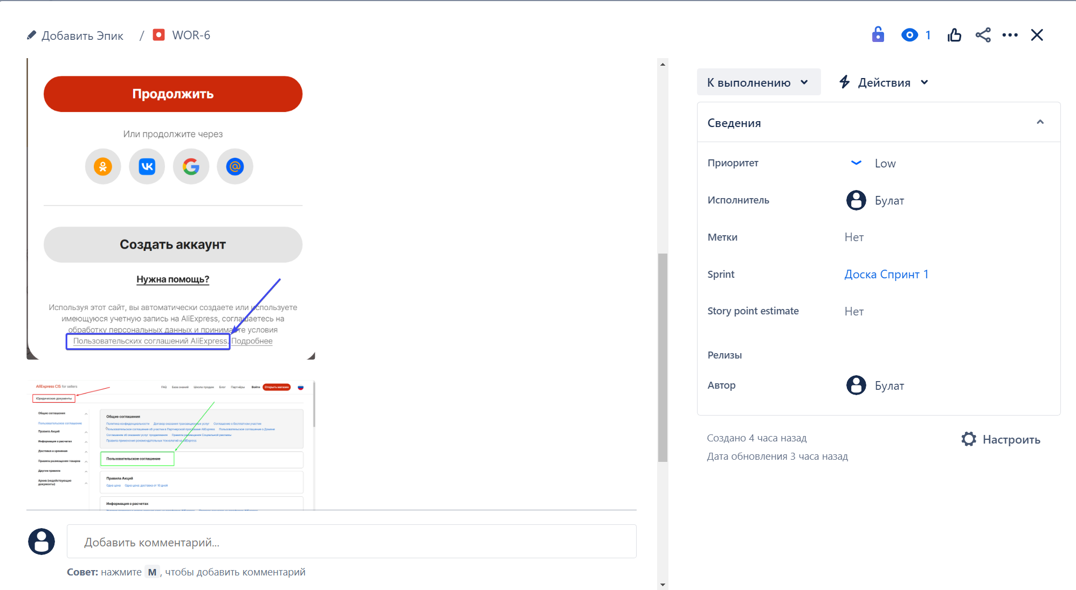
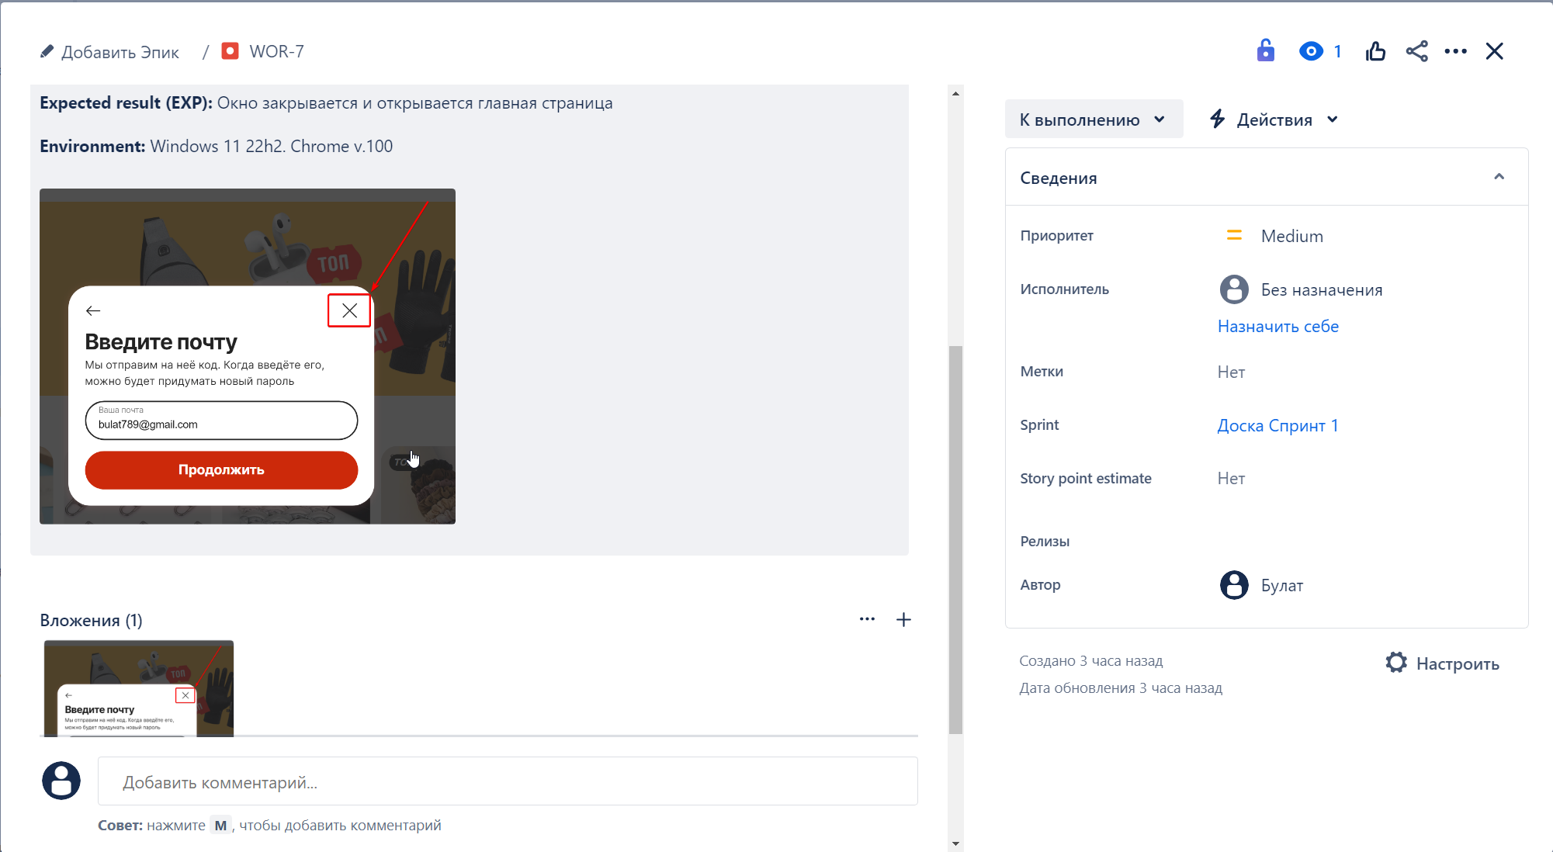
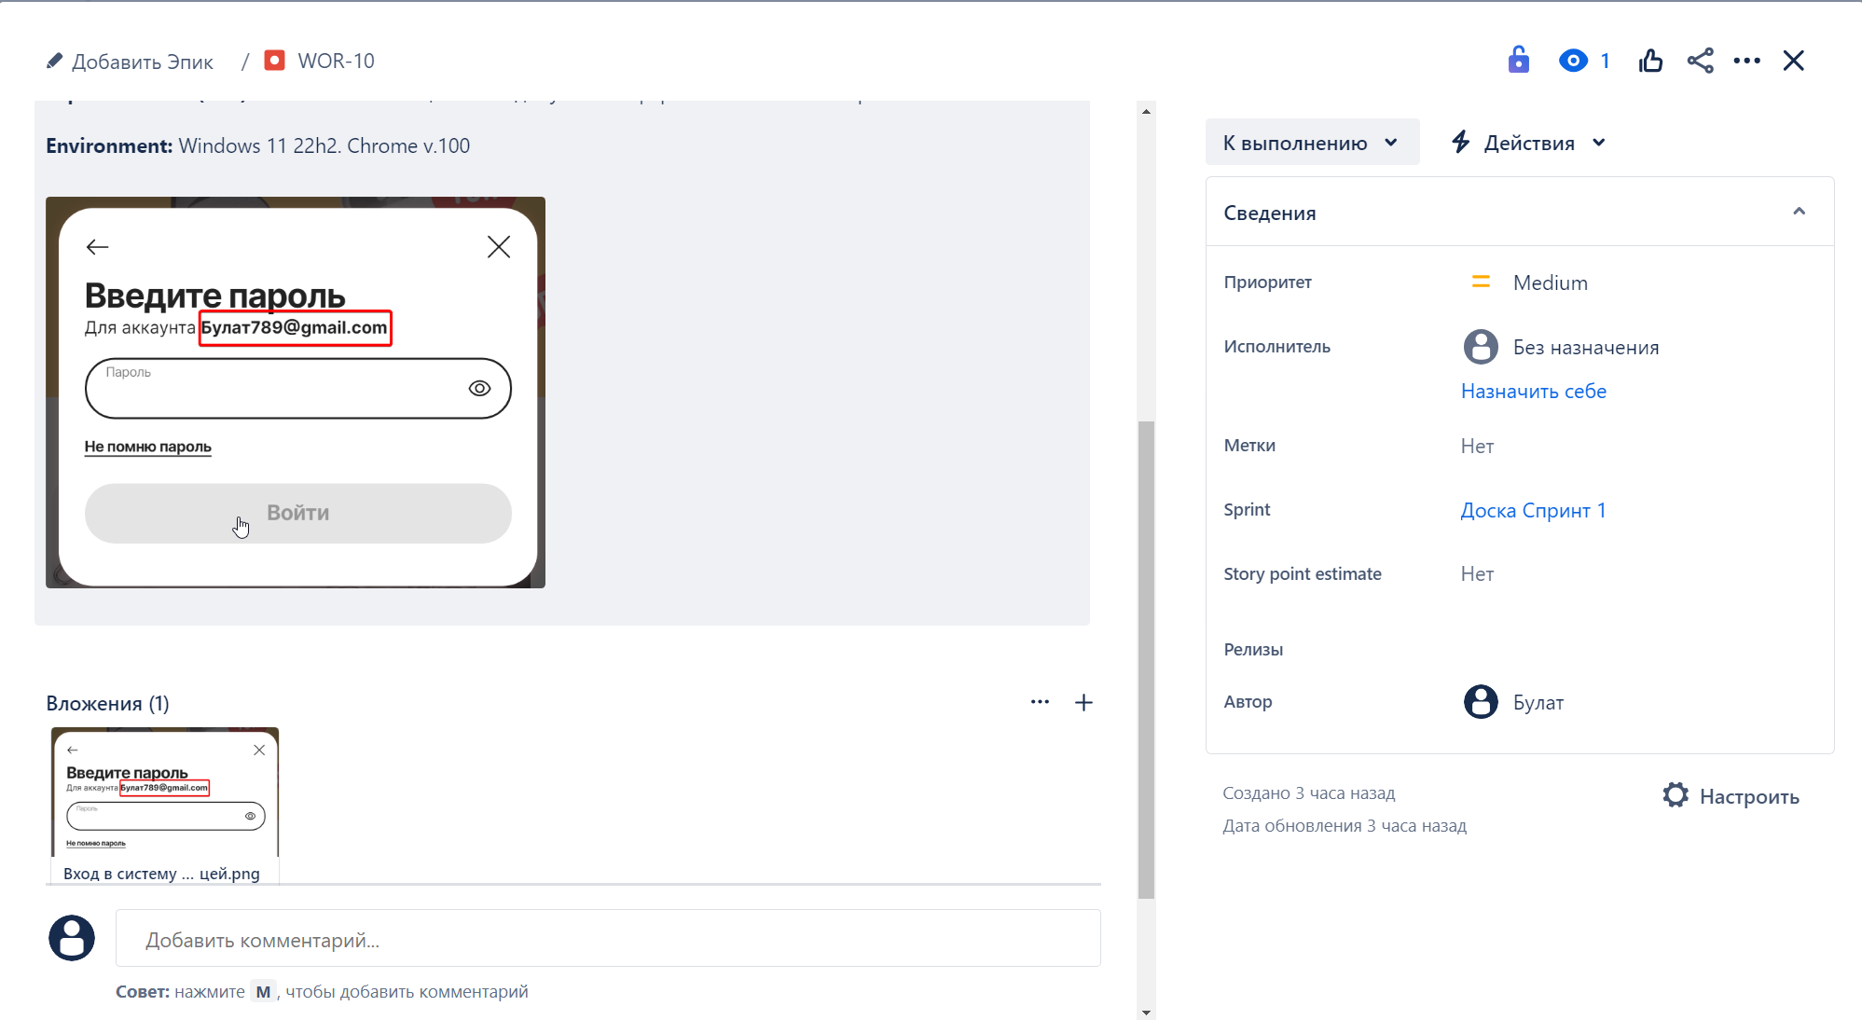
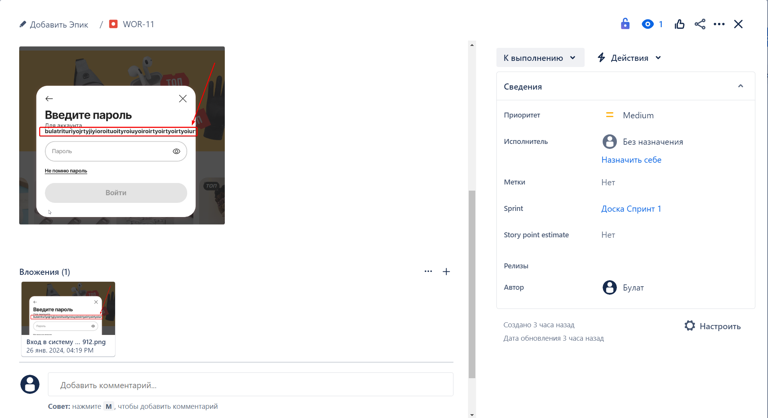
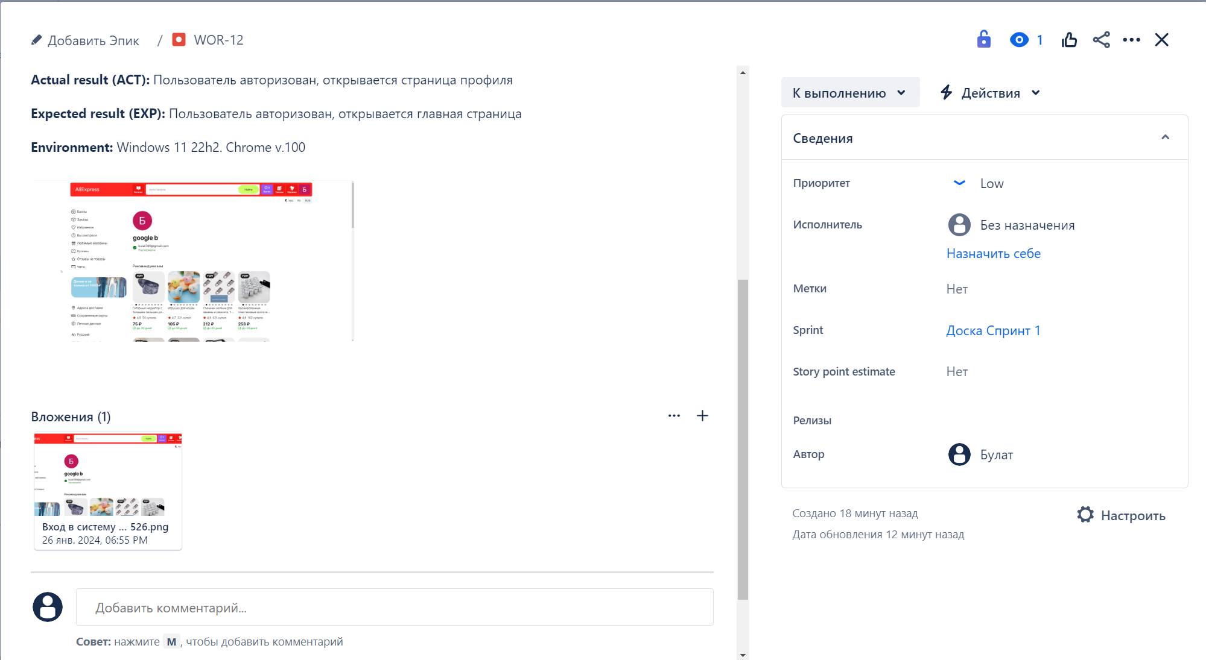
1 | 2 | 3 | 4 | 5

